Aplicatia 6.1 Rez
Distribuţia programatorilor în funcţie de numărul de proiecte realizate
Aplicaţia propusă 5.2. Calculul indicatorilor tendinţei centrale, de variaţie şi de asimetriei într-o serie pe variante cu frecvenţe |  |  |  |  |  |  | 1.să se reprezinte grafic distribuţia programatorilor în funcţie de numărul de proiecte realizate;
 | Proiecte realizate | Nr. programatori | xini | Frecvenţe cumulate crescător
 | 4 | 20 | 80 | 20 | 165.606
 | 5 | 35 | 175 | 55 | 123.382
 | 6 | 45 | 270 | 100 | 34.654
 | 7 | 60 | 420 | 160 | 0.900
 | 8 | 40 | 320 | 200 | 50.396
 | 9 | 30 | 270 | 230 | 135.144
 | 10 | 15 | 150 | 245 | 146.245
 | Total | 245 | 1685 | 1010 | 656.327

 | 1.să se reprezinte grafic distribuţia programatorilor în funcţie de numărul de proiecte realizate;
 | 2. să se calculeze indicatorii tendinţei centrale şi mediile de structură;
 | 3. să se verifice omogenitatea seriei de distribuţie;
 | 4. să se caracterizeze gradul de asimetrie.
 | 5. Să se genereze în Excel statistica descriptivă

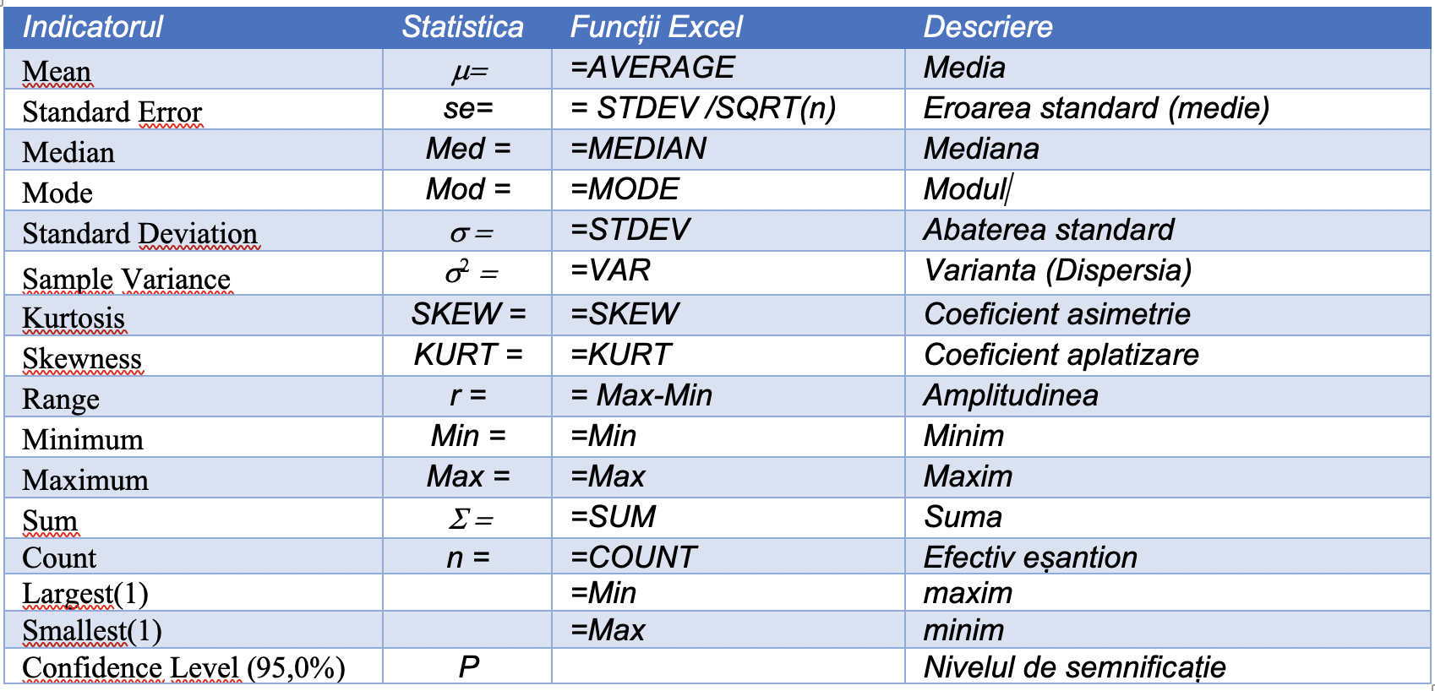
Baza de date primară |  |  |  | Statistca descriptivă
Nr. | Nr. proiecte realizate |  |  | Column1 |  | Calcul matematic
1 | 4
2 | 4 |  |  | Mean | 6.8775510204 | 6.8775510204 | media
3 | 4 |  |  | Standard Error | 0.10478087593 | 0.10478087593
4 | 4 |  |  | Median | 7
5 | 4 |  |  | Mode | 7
6 | 4 |  |  | Standard Deviation | 1.6400801293 | 1.6400801293 | abaterea standard (n-1)
7 | 4 |  |  | Sample Variance | 2.6898628304 | 2.6788837984 | 2.6898628304 | dispersia (n-1)
8 | 4 |  |  | Kurtosis | -0.75512535088 | -0.074660364093
9 | 4 |  |  | Skewness | 0.057649863858 | -0.22398109228 | 23.846862414
10 | 4 |  |  | Range | 6
11 | 4 |  |  | Minimum | 4
12 | 4 |  |  | Maximum | 10
13 | 4 |  |  | Sum | 1685
14 | 4 |  |  | Count | 245
15 | 4
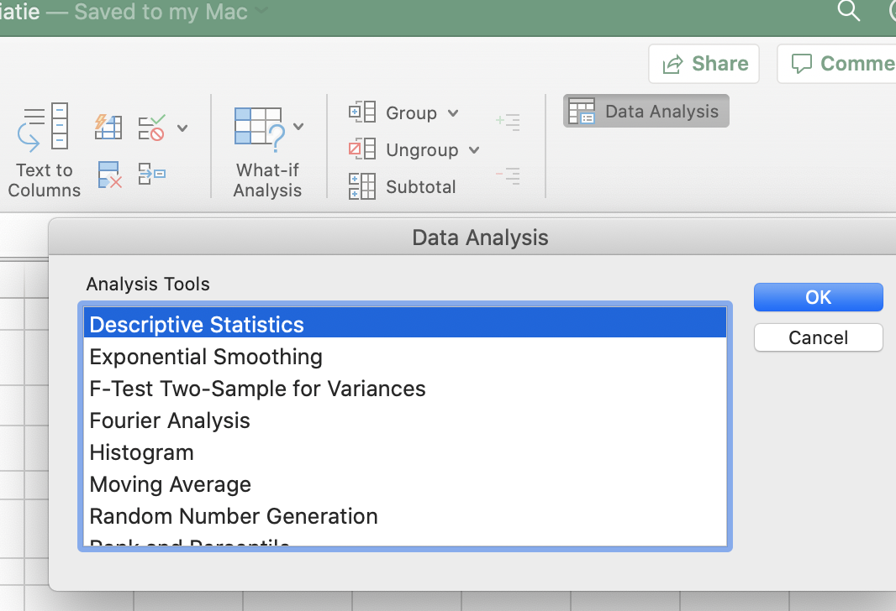
16 | 4
17 | 4
18 | 4
19 | 4
20 | 4
1 | 5
2 | 5
3 | 5
4 | 5
5 | 5
6 | 5
7 | 5
8 | 5
9 | 5
10 | 5
11 | 5
12 | 5
13 | 5
14 | 5
15 | 5
16 | 5
17 | 5
18 | 5
19 | 5
20 | 5
21 | 5
22 | 5
23 | 5
24 | 5
25 | 5
26 | 5
27 | 5
28 | 5
29 | 5
30 | 5
31 | 5
32 | 5
33 | 5
34 | 5
35 | 5
1 | 6
2 | 6
3 | 6
4 | 6
5 | 6
6 | 6
7 | 6
8 | 6
9 | 6
10 | 6
11 | 6
12 | 6
13 | 6
14 | 6
15 | 6
16 | 6
17 | 6
18 | 6
19 | 6
20 | 6
21 | 6
22 | 6
23 | 6
24 | 6
25 | 6
26 | 6
27 | 6
28 | 6
29 | 6
30 | 6
31 | 6
32 | 6
33 | 6
34 | 6
35 | 6
36 | 6
37 | 6
38 | 6
39 | 6
40 | 6
41 | 6
42 | 6
43 | 6
44 | 6
45 | 6
1 | 7
2 | 7
3 | 7
4 | 7
5 | 7
6 | 7
7 | 7
8 | 7
9 | 7
10 | 7
11 | 7
12 | 7
13 | 7
14 | 7
15 | 7
16 | 7
17 | 7
18 | 7
19 | 7
20 | 7
21 | 7
22 | 7
23 | 7
24 | 7
25 | 7
26 | 7
27 | 7
28 | 7
29 | 7
30 | 7
31 | 7
32 | 7
33 | 7
34 | 7
35 | 7
36 | 7
37 | 7
38 | 7
39 | 7
40 | 7
41 | 7
42 | 7
43 | 7
44 | 7
45 | 7
46 | 7
47 | 7
48 | 7
49 | 7
50 | 7
51 | 7
52 | 7
53 | 7
54 | 7
55 | 7
56 | 7
57 | 7
58 | 7
59 | 7
60 | 7
1 | 8
2 | 8
3 | 8
4 | 8
5 | 8
6 | 8
7 | 8
8 | 8
9 | 8
10 | 8
11 | 8
12 | 8
13 | 8
14 | 8
15 | 8
16 | 8
17 | 8
18 | 8
19 | 8
20 | 8
21 | 8
22 | 8
23 | 8
24 | 8
25 | 8
26 | 8
27 | 8
28 | 8
29 | 8
30 | 8
31 | 8
32 | 8
33 | 8
34 | 8
35 | 8
36 | 8
37 | 8
38 | 8
39 | 8
40 | 8
1 | 9
2 | 9
3 | 9
4 | 9
5 | 9
6 | 9
7 | 9
8 | 9
9 | 9
10 | 9
11 | 9
12 | 9
13 | 9
14 | 9
15 | 9
16 | 9
17 | 9
18 | 9
19 | 9
20 | 9
21 | 9
22 | 9
23 | 9
24 | 9
25 | 9
26 | 9
27 | 9
28 | 9
29 | 9
30 | 9
1 | 10
2 | 10
3 | 10
4 | 10
5 | 10
6 | 10
7 | 10
8 | 10
9 | 10
10 | 10
11 | 10
12 | 10
13 | 10
14 | 10
15 | 10

